关系图
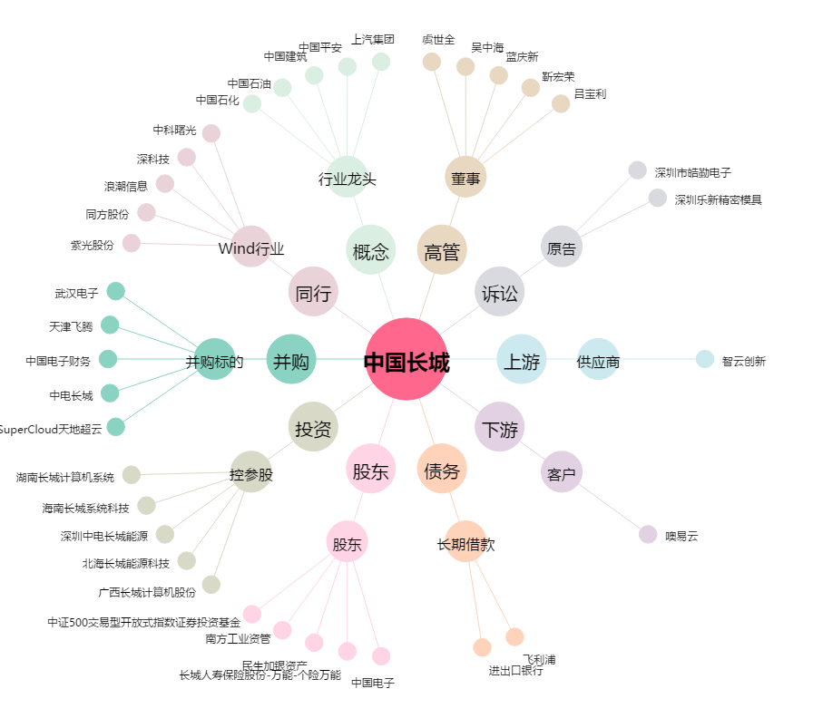
中国长城[000066.SZ] - 关系概览图

